Техничка STETSON
Артикул на этикетке | Style | Name | Группа | Категория | Коллекция | Сезон | фото | Brand name | Color | Цвет полный | материал верха | материал подкладки | Тип материала верха | Пол (муж/жен/yнисекс) | O/S (53-63 см) | XS (53см) | XS/S (54см) | S (55 см) | S/M (56 см) | M (57 см) | M/L (58 см) | L (59 см) | L/XL (60 см) | XL (61 см) | XL/XXL (62 см) | XXL (63 см) | XXL/XXXL (64см) | XXXL (65см) | сумма | код страны | Name of manufacturer, it's address | Наименование страны-изготовителя: | Вес нетто | Вес брутто | Всего нетто | Всего брутто | Цена | Сумма
02-166-36 | 2138402 | FEDORA PANAMA | Шляпы | Шляпа федора | Stetson | летний | 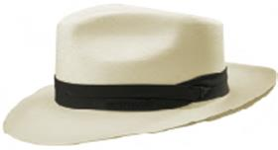 | STETSON | 71 | кремовый | 100% солома / Подклад: 68% хлопок - 32% полиэстер |  | Плетёный | Унисекс |  | 0 | 0 |  | 0 |  | 0 | 2 | 0 | 1 | 0 |  | 0 | 0 | 3 | IT | Friedrich W. Schneider GmbH & Co. KG; Oskar-Schindler-Str. 11, D 50769 Köln, Germany | Италия | 0.1 | 0.15 | 0.3 | 0.45 | 8,624.08 ₽ | 25,872.24 €
02-171-36 | 2458402 | TRAVELLER PANAMA | Шляпы | Шляпа федора | Stetson | летний |  | STETSON | 71 | кремовый | 100% солома / Подклад: 68% хлопок - 32% полиэстер |  | Плетёный | Унисекс |  | 0 | 0 |  | 0 | 1 | 0 | 1 | 0 |  | 0 |  | 0 | 0 | 2 | IT | Friedrich W. Schneider GmbH & Co. KG; Oskar-Schindler-Str. 11, D 50769 Köln, Germany | Италия | 0.1 | 0.15 | 0.2 | 0.3 | 8,624.08 ₽ | 17,248.16 €
02-653-02 | 2138504 | Fedora Hemp | Шляпы | Шляпа федора | Stetson | Летний |  | STETSON | 7 | бежевый | 100% конопля / Подклад: 100% хлопок |  | Плетёный | Унисекс |  | 0 | 0 | 1 | 0 | 3 | 0 | 4 | 0 | 1 | 0 |  | 0 | 0 | 9 | IT | Name of manufacturer and its legal address: Friedrich W. Schneider GmbH & Co. KG, Oskar-Schindler-Str. 11, D 50769 Köln, GERMANY; Brunch of manufacturer and its legal address: HATS & BROTHERS, VIA PROL. ETNA 116/118 VIA RIETI N.26, 80026, CASORIA (NA), ITALY. | Италия | 0.1 | 0.15 | 0.9 | 1.35 | 4,509.84 ₽ | 40,588.56 €
02-164-36 | 2128503 | FEDORA TOYO | Шляпы | Шляпа федора | Stetson | летний | 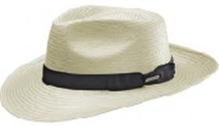 | STETSON | 71 | кремовый | 100% вискоза / Подклад: 100% хлопок |  | Плетёный | Унисекс |  | 0 | 0 |  | 0 | 1 | 0 | 4 | 0 | 3 | 0 |  | 0 | 0 | 8 | CN | Friedrich W. Schneider GmbH & Co. KG; Oskar-Schindler-Str. 11, D 50769 Köln, Germany | Китай | 0.1 | 0.15 | 0.8 | 1.2 | 2,682.17 ₽ | 21,457.34 €
02-526-02 | 1238551 | TRILBY TOYO | Шляпы | Шляпа трилби | Stetson | летний | 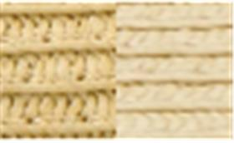 | STETSON | 77 | бежевый | 100% вискоза / Подклад: 100% хлопок |  | Плетёный | Унисекс |  | 0 | 0 |  | 0 | 2 | 0 |  | 0 |  | 0 |  | 0 | 0 | 2 | CN | Friedrich W. Schneider GmbH & Co. KG; Oskar-Schindler-Str. 11, D 50769 Köln, Germany | Китай | 0.1 | 0.15 | 0.2 | 0.3 | 1,811.85 ₽ | 3,623.70 €
02-654-02 | 1698509 | Pork Pie Toyo | Шляпы | Шляпа поркпай | Stetson | Летний | 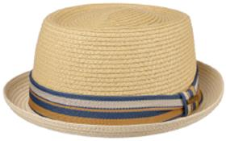 | STETSON | 77 | бежевый | 100% вискоза / Подклад: 100% хлопок |  | Плетёный | Унисекс |  | 0 | 0 | 2 | 0 | 5 | 0 | 7 | 0 | 5 | 0 | 2 | 0 | 0 | 21 | CN | Name of manufacturer and its legal address: Friedrich W. Schneider GmbH & Co. KG, Oskar-Schindler-Str. 11, D 50769 Köln, GERMANY; Brunch of manufacturer and its legal address: CAPITALL HOLDINGS LIMITED, 11 F MIN FANG MANSION - 186 Jiangdong Middle Road, 210029 NANJING, China. | Китай | 0.1 | 0.15 | 2.1 | 3.15 | 1,811.85 ₽ | 38,048.81 €
02-654-02 | 1698509 | Pork Pie Toyo | Шляпы | Шляпа поркпай | Stetson | Летний | 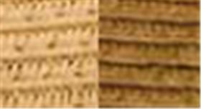 | STETSON | 67 | бежевый | 100% вискоза / Подклад: 100% хлопок |  | Плетёный | Унисекс |  | 0 | 0 | 2 | 0 | 5 | 0 | 7 | 0 | 5 | 0 | 2 | 0 | 0 | 21 | CN | Name of manufacturer and its legal address: Friedrich W. Schneider GmbH & Co. KG, Oskar-Schindler-Str. 11, D 50769 Köln, GERMANY; Brunch of manufacturer and its legal address: CAPITALL HOLDINGS LIMITED, 11 F MIN FANG MANSION - 186 Jiangdong Middle Road, 210029 NANJING, China. | Китай | 0.1 | 0.15 | 2.1 | 3.15 | 1,811.85 ₽ | 38,048.81 €
02-656-14 | 2938510 | Boater Palm | Шляпы | Шляпа канотье | Stetson | Летний | 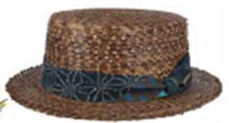 | STETSON | 67 | коричневый | 100% солома / Подклад: 100% хлопок |  | Плетёный | Унисекс |  | 0 | 0 | 1 | 0 | 4 | 0 | 6 | 0 | 4 | 0 | 1 | 0 | 0 | 16 | CN | Name of manufacturer and its legal address: Friedrich W. Schneider GmbH & Co. KG, Oskar-Schindler-Str. 11, D 50769 Köln, GERMANY; Brunch of manufacturer and its legal address: CAPITALL HOLDINGS LIMITED, 11 F MIN FANG MANSION - 186 Jiangdong Middle Road, 210029 NANJING, China. | Китай | 0.1 | 0.15 | 1.6 | 2.4 | 2,998.65 ₽ | 47,978.37 €
02-657-02 | 2928501 | Pith Helmet | Панамы | Панама | Stetson | Летний | 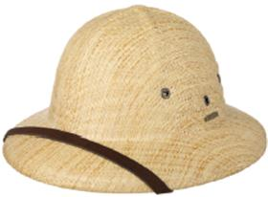 | STETSON | 7 | бежевый | 100% вискоза / Подклад: 100% хлопок |  | Плетёный | Унисекс | 6 | 0 | 0 |  | 0 |  | 0 |  | 0 |  | 0 |  | 0 | 0 | 6 | CN | Name of manufacturer and its legal address: Friedrich W. Schneider GmbH & Co. KG, Oskar-Schindler-Str. 11, D 50769 Köln, GERMANY; Brunch of manufacturer and its legal address: CAPITALL HOLDINGS LIMITED, 11 F MIN FANG MANSION - 186 Jiangdong Middle Road, 210029 NANJING, China. | Китай | 0.1 | 0.15 | 0.6 | 0.9 | 2,365.69 ₽ | 14,194.13 €
02-356-02 | 2478505 | TRAVELLER SEAGRASS | Шляпы | Шляпа федора | Stetson | летний |  | STETSON | 7 | бежевый | 100% солома / Подклад: 100% хлопок |  | Плетёный | Унисекс |  | 0 | 0 | 2 | 0 | 3 | 0 | 4 | 0 | 5 | 0 | 5 | 0 | 0 | 19 | CN | Friedrich W. Schneider GmbH & Co. KG; Oskar-Schindler-Str. 11, D 50769 Köln, Germany | Китай | 0.1 | 0.15 | 1.9 | 2.85 | 2,365.69 ₽ | 44,948.07 €
02-664-21 | 7751190 | Trucker Cap On Vacation | Бейсболки | Бейсболка с сеточкой | Stetson | Всесезон | 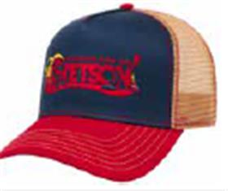 | STETSON | 82 | синий / красный | 100% хлопок / Подклад: 100% хлопок |  | Текстиль, ткань | Унисекс | 110 | 0 | 0 |  | 0 |  | 0 |  | 0 |  | 0 |  | 0 | 0 | 110 | CN | Name of manufacturer and its legal address: Friedrich W. Schneider GmbH & Co. KG, Oskar-Schindler-Str. 11, D 50769 Köln, GERMANY; Brunch of manufacturer and its legal address: CAPITALL HOLDINGS LIMITED, 11 F MIN FANG MANSION - 186 Jiangdong Middle Road, 210029 NANJING, China. | Китай | 0.1 | 0.15 | 11 | 16.5 | 1,178.89 ₽ | 129,677.68 €
02-665-06 | 7751192 | Trucker Cap Air Land Sea | Бейсболки | Бейсболка с сеточкой | Stetson | Всесезон | 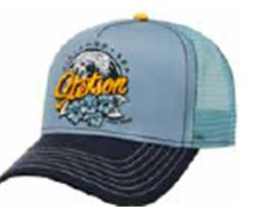 | STETSON | 22 | синий / голубой | 100% хлопок / Подклад: 100% хлопок |  | Текстиль, ткань | Унисекс | 50 | 0 | 0 |  | 0 |  | 0 |  | 0 |  | 0 |  | 0 | 0 | 50 | CN | Name of manufacturer and its legal address: Friedrich W. Schneider GmbH & Co. KG, Oskar-Schindler-Str. 11, D 50769 Köln, GERMANY; Brunch of manufacturer and its legal address: CAPITALL HOLDINGS LIMITED, 11 F MIN FANG MANSION - 186 Jiangdong Middle Road, 210029 NANJING, China. | Китай | 0.1 | 0.15 | 5 | 7.5 | 1,178.89 ₽ | 58,944.40 €
02-665-34 | 7751192 | Trucker Cap Air Land Sea | Бейсболки | Бейсболка с сеточкой | Stetson | Всесезон | 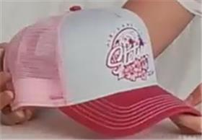 | STETSON | 83 | розовый / белый | 100% хлопок / Подклад: 100% хлопок |  | Текстиль, ткань | Женские | 75 | 0 | 0 |  | 0 |  | 0 |  | 0 |  | 0 |  | 0 | 0 | 75 | CN | Name of manufacturer and its legal address: Friedrich W. Schneider GmbH & Co. KG, Oskar-Schindler-Str. 11, D 50769 Köln, GERMANY; Brunch of manufacturer and its legal address: CAPITALL HOLDINGS LIMITED, 11 F MIN FANG MANSION - 186 Jiangdong Middle Road, 210029 NANJING, China. | Китай | 0.1 | 0.15 | 7.5 | 11.25 | 1,178.89 ₽ | 88,416.60 €
02-667-19 | 7751195 | Trucker Cap Tiki Lounge | Бейсболки | Бейсболка с сеточкой | Stetson | Всесезон | 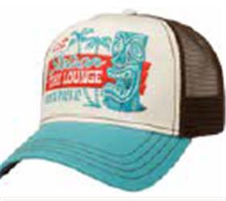 | STETSON | 26 | голубой / белый | 100% хлопок / Подклад: 100% хлопок |  | Текстиль, ткань | Унисекс | 140 | 0 | 0 |  | 0 |  | 0 |  | 0 |  | 0 |  | 0 | 0 | 140 | CN | Name of manufacturer and its legal address: Friedrich W. Schneider GmbH & Co. KG, Oskar-Schindler-Str. 11, D 50769 Köln, GERMANY; Brunch of manufacturer and its legal address: CAPITALL HOLDINGS LIMITED, 11 F MIN FANG MANSION - 186 Jiangdong Middle Road, 210029 NANJING, China. | Китай | 0.1 | 0.15 | 14 | 21 | 1,178.89 ₽ | 165,044.32 €
02-668-95 | 7756115 | Trucker Cap Malibu | Бейсболки | Бейсболка с сеточкой | Stetson | Всесезон |  | STETSON | 27 | синий / бежевый | 100% хлопок / Подклад: 100% хлопок |  | Текстиль, ткань | Унисекс | 140 | 0 | 0 |  | 0 |  | 0 |  | 0 |  | 0 |  | 0 | 0 | 140 | CN | Name of manufacturer and its legal address: Friedrich W. Schneider GmbH & Co. KG, Oskar-Schindler-Str. 11, D 50769 Köln, GERMANY; Brunch of manufacturer and its legal address: CAPITALL HOLDINGS LIMITED, 11 F MIN FANG MANSION - 186 Jiangdong Middle Road, 210029 NANJING, China. | Китай | 0.1 | 0.15 | 14 | 21 | 1,178.89 ₽ | 165,044.32 €
02-216-02 | 7751101 | TRUCKER CAP BEAR | Бейсболки | Бейсболка с сеточкой | Stetson | всесезон | 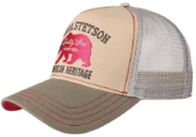 | STETSON | 53 | бежевый | 100% хлопок / Подклад: 100% хлопок |  |  | Унисекс | 100 | 0 | 0 |  | 0 |  | 0 |  | 0 |  | 0 |  | 0 | 0 | 100 | CN | Friedrich W. Schneider GmbH & Co. KG; Oskar-Schindler-Str. 11, D 50769 Köln, Germany | Китай | 0.1 | 0.15 | 10 | 15 | 1,178.89 ₽ | 117,888.80 €
02-217-09 | 7751103 | TRUCKER CAP AMERICAN HERITAGE | Бейсболки | Бейсболка с сеточкой | Stetson | всесезон | 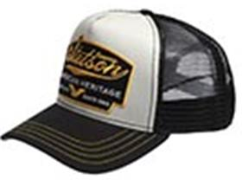 | STETSON | 17 | черный / белый | 100% хлопок / Подклад: 100% хлопок |  |  | Унисекс | 100 | 0 | 0 |  | 0 |  | 0 |  | 0 |  | 0 |  | 0 | 0 | 100 | CN | Friedrich W. Schneider GmbH & Co. KG; Oskar-Schindler-Str. 11, D 50769 Köln, Germany | Китай | 0.1 | 0.15 | 10 | 15 | 1,178.89 ₽ | 117,888.80 €
02-217-12 | 7751103 | TRUCKER CAP AMERICAN HERITAGE | Бейсболки | Бейсболка с сеточкой | Stetson | всесезон | 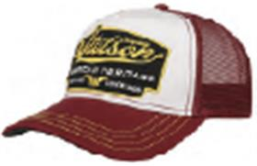 | STETSON | 87 | бордовый / белый | 100% хлопок / Подклад: 100% хлопок |  |  | Унисекс | 100 | 0 | 0 |  | 0 |  | 0 |  | 0 |  | 0 |  | 0 | 0 | 100 | CN | Friedrich W. Schneider GmbH & Co. KG; Oskar-Schindler-Str. 11, D 50769 Köln, Germany | Китай | 0.1 | 0.15 | 10 | 15 | 1,178.89 ₽ | 117,888.80 €
02-217-06 | 7751103 | TRUCKER CAP AMERICAN HERITAGE | Бейсболки | Бейсболка с сеточкой | Stetson | всесезон |  | STETSON | 27 | синий | 100% хлопок / Подклад: 100% хлопок |  |  | Унисекс | 70 | 0 | 0 |  | 0 |  | 0 |  | 0 |  | 0 |  | 0 | 0 | 70 | CN | Name of manufacturer and its legal address: Friedrich W. Schneider GmbH & Co. KG, Oskar-Schindler-Str. 11, D 50769 Köln, GERMANY; Brunch of manufacturer and its legal address: CAPITALL HOLDINGS LIMITED, 11 F MIN FANG MANSION - 186 Jiangdong Middle Road, 210029 NANJING, China. | Китай | 0.1 | 0.15 | 7 | 10.5 | 1,178.89 ₽ | 82,522.16 €
02-218-21 | 7751107 | TRUCKER CAP GASOLINE | Бейсболки | Бейсболка с сеточкой | Stetson | всесезон | 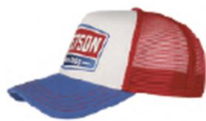 | STETSON | 28 | синий / красный | 100% хлопок / Подклад: 100% хлопок |  |  | Унисекс | 130 | 0 | 0 |  | 0 |  | 0 |  | 0 |  | 0 |  | 0 | 0 | 130 | CN | Friedrich W. Schneider GmbH & Co. KG; Oskar-Schindler-Str. 11, D 50769 Köln, Germany | Китай | 0.1 | 0.15 | 13 | 19.5 | 1,178.89 ₽ | 153,255.44 €
02-303-16 | 7751152 | GREAT PLAINS | Бейсболки | Бейсболка с сеточкой | Stetson | всесезон | 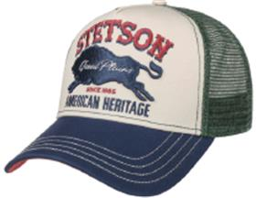 | STETSON | 25 | синий / кремовый | 100% хлопок / Подклад: 100% хлопок |  |  | Унисекс | 130 | 0 | 0 |  | 0 |  | 0 |  | 0 |  | 0 |  | 0 | 0 | 130 | CN | Friedrich W. Schneider GmbH & Co. KG; Oskar-Schindler-Str. 11, D 50769 Köln, Germany | Китай | 0.1 | 0.15 | 13 | 19.5 | 1,178.89 ₽ | 153,255.44 €
02-304-16 | 7751154 | DIRT TRACK RACING | Бейсболки | Бейсболка с сеточкой | Stetson | всесезон | 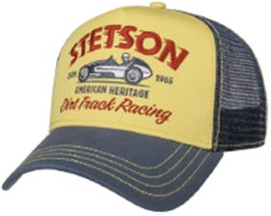 | STETSON | 29 | синий / желтый | 100% хлопок / Подклад: 100% хлопок |  |  | Унисекс | 130 | 0 | 0 |  | 0 |  | 0 |  | 0 |  | 0 |  | 0 | 0 | 130 | CN | Friedrich W. Schneider GmbH & Co. KG; Oskar-Schindler-Str. 11, D 50769 Köln, Germany | Китай | 0.1 | 0.15 | 13 | 19.5 | 1,178.89 ₽ | 153,255.44 €
02-305-03 | 7751155 | FOREST PATROL | Бейсболки | Бейсболка с сеточкой | Stetson | всесезон | 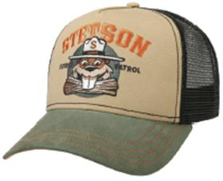 | STETSON | 57 | оливковый | 100% хлопок / Подклад: 100% хлопок |  |  | Унисекс | 140 | 0 | 0 |  | 0 |  | 0 |  | 0 |  | 0 |  | 0 | 0 | 140 | CN | Friedrich W. Schneider GmbH & Co. KG; Oskar-Schindler-Str. 11, D 50769 Köln, Germany | Китай | 0.1 | 0.15 | 14 | 21 | 1,178.89 ₽ | 165,044.32 €
02-478-03 | 7751171 | TRUCKER CAP AMERICAN HERITAGE CLASSIC | Бейсболки | Бейсболка с сеточкой | Stetson | всесезон | 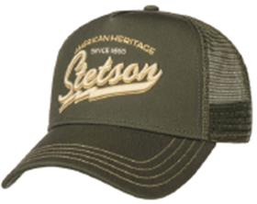 | STETSON | 5 | оливковый | 100% хлопок / Подклад: 100% хлопок |  |  | Унисекс | 20 | 0 | 0 |  | 0 |  | 0 |  | 0 |  | 0 |  | 0 | 0 | 20 | CN | Friedrich W. Schneider GmbH & Co. KG; Oskar-Schindler-Str. 11, D 50769 Köln, Germany | Китай | 0.1 | 0.15 | 2 | 3 | 1,178.89 ₽ | 23,577.76 €
02-478-02 | 7751171 | TRUCKER CAP AMERICAN HERITAGE CLASSIC | Бейсболки | Бейсболка с сеточкой | Stetson | всесезон |  | STETSON | 7 | бежевый | 100% хлопок / Подклад: 100% хлопок |  |  | Унисекс | 50 | 0 | 0 |  | 0 |  | 0 |  | 0 |  | 0 |  | 0 | 0 | 50 | CN | Name of manufacturer and its legal address: Friedrich W. Schneider GmbH & Co. KG, Oskar-Schindler-Str. 11, D 50769 Köln, GERMANY; Brunch of manufacturer and its legal address: CAPITALL HOLDINGS LIMITED, 11 F MIN FANG MANSION - 186 Jiangdong Middle Road, 210029 NANJING, China. | Китай | 0.1 | 0.15 | 5 | 7.5 | 1,178.89 ₽ | 58,944.40 €
02-478-12 | 7751171 | TRUCKER CAP AMERICAN HERITAGE CLASSIC | Бейсболки | Бейсболка с сеточкой | Stetson | всесезон | 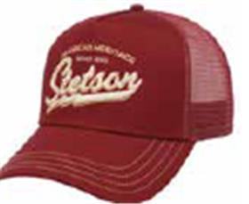 | STETSON | 8 | бордовый | 100% хлопок / Подклад: 100% хлопок |  |  | Унисекс | 65 | 0 | 0 |  | 0 |  | 0 |  | 0 |  | 0 |  | 0 | 0 | 65 | CN | Name of manufacturer and its legal address: Friedrich W. Schneider GmbH & Co. KG, Oskar-Schindler-Str. 11, D 50769 Köln, GERMANY; Brunch of manufacturer and its legal address: CAPITALL HOLDINGS LIMITED, 11 F MIN FANG MANSION - 186 Jiangdong Middle Road, 210029 NANJING, China. | Китай | 0.1 | 0.15 | 6.5 | 9.75 | 1,178.89 ₽ | 76,627.72 €
02-479-14 | 7751176 | TRUCKER CAP STRONGER BISON | Бейсболки | Бейсболка с сеточкой | Stetson | всесезон | 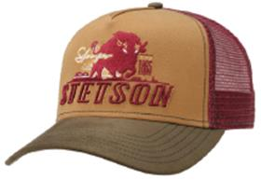 | STETSON | 65 | коричневый / бордовый | 100% хлопок / Подклад: 100% хлопок |  |  | Унисекс | 20 | 0 | 0 |  | 0 |  | 0 |  | 0 |  | 0 |  | 0 | 0 | 20 | CN | Friedrich W. Schneider GmbH & Co. KG; Oskar-Schindler-Str. 11, D 50769 Köln, Germany | Китай | 0.1 | 0.15 | 2 | 3 | 1,178.89 ₽ | 23,577.76 €
02-481-03 | 7751178 | TRUCKER CAP COLLEGE FOOTBALL | Бейсболки | Бейсболка с сеточкой | Stetson | всесезон | 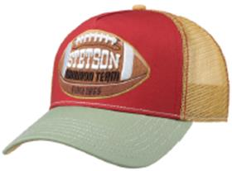 | STETSON | 84 | оливковый / красный | 100% хлопок / Подклад: 100% хлопок |  |  | Унисекс | 55 | 0 | 0 |  | 0 |  | 0 |  | 0 |  | 0 |  | 0 | 0 | 55 | CN | Friedrich W. Schneider GmbH & Co. KG; Oskar-Schindler-Str. 11, D 50769 Köln, Germany | Китай | 0.1 | 0.15 | 5.5 | 8.25 | 1,178.89 ₽ | 64,838.84 €
02-669-95 | 7751185 | Trucker Cap Gaslamp | Бейсболки | Бейсболка с сеточкой | Stetson | Всесезон | 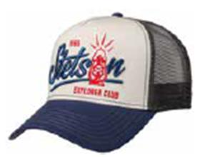 | STETSON | 22 | синий / белый | 100% хлопок / Подклад: 100% хлопок |  | Текстиль, ткань | Унисекс | 90 | 0 | 0 |  | 0 |  | 0 |  | 0 |  | 0 |  | 0 | 0 | 90 | CN | Name of manufacturer and its legal address: Friedrich W. Schneider GmbH & Co. KG, Oskar-Schindler-Str. 11, D 50769 Köln, GERMANY; Brunch of manufacturer and its legal address: CAPITALL HOLDINGS LIMITED, 11 F MIN FANG MANSION - 186 Jiangdong Middle Road, 210029 NANJING, China. | Китай | 0.1 | 0.15 | 9 | 13.5 | 1,178.89 ₽ | 106,099.92 €
02-611-53 | 7751186 | TRUCKER CAP CAMPER | Бейсболки | Бейсболка с сеточкой | Stetson | всесезон | 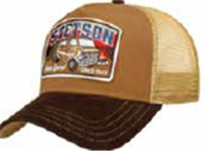 | STETSON | 67 | бежевый / черный | 100% хлопок / Подклад: 100% хлопок |  |  | Унисекс | 130 | 0 | 0 |  | 0 |  | 0 |  | 0 |  | 0 |  | 0 | 0 | 130 | CN | Friedrich W. Schneider GmbH & Co. KG; Oskar-Schindler-Str. 11, D 50769 Köln, Germany | Китай | 0.1 | 0.15 | 13 | 19.5 | 1,178.89 ₽ | 153,255.44 €
02-400-87 | 7756105 | TRUCKER CAP ON THE ROAD | Бейсболки | Бейсболка с сеточкой | Stetson | всесезон | 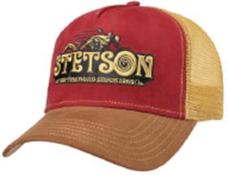 | STETSON | 68 | красный / коричневый | 100% полиэстер / Подклад: 100% хлопок |  | Текстиль, ткань | Унисекс | 25 | 0 | 0 |  | 0 |  | 0 |  | 0 |  | 0 |  | 0 | 0 | 25 | CN | Friedrich W. Schneider GmbH & Co. KG; Oskar-Schindler-Str. 11, D 50769 Köln, Germany | Китай | 0.1 | 0.15 | 2.5 | 3.75 | 1,178.89 ₽ | 29,472.20 €
02-674-19 | 7721110 | Baseball Cap Cotton | Бейсболки | Бейсболка | Stetson | Всесезон | 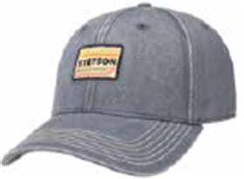 | STETSON | 3 | голубой | 100% хлопок / Подклад: 100% хлопок |  | Текстиль, ткань | Унисекс | 10 | 0 | 0 |  | 0 |  | 0 |  | 0 |  | 0 |  | 0 | 0 | 10 | CN | Name of manufacturer and its legal address: Friedrich W. Schneider GmbH & Co. KG, Oskar-Schindler-Str. 11, D 50769 Köln, GERMANY; Brunch of manufacturer and its legal address: CAPITALL HOLDINGS LIMITED, 11 F MIN FANG MANSION - 186 Jiangdong Middle Road, 210029 NANJING, China. | Китай | 0.1 | 0.15 | 1 | 1.5 | 1,178.89 ₽ | 11,788.88 €
02-201-16 | 6611105 | TEXAS COTTON | Кепки | Кепка уточка | Stetson | всесезон |  | STETSON | 2 | темно-синий | 100% хлопок / Подклад: 100% хлопок |  |  | Унисекс |  | 0 | 0 |  | 0 |  | 0 |  | 0 | 1 | 0 |  | 0 | 0 | 1 | CN | Friedrich W. Schneider GmbH & Co. KG; Oskar-Schindler-Str. 11, D 50769 Köln, Germany | Китай | 0.1 | 0.15 | 0.1 | 0.15 | 1,020.65 ₽ | 1,020.65 €
02-201-06 | 6611105 | TEXAS COTTON | Кепки | Кепка уточка | Stetson | летний | 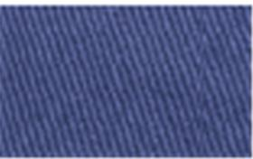 | STETSON | 23 | синий | 100% хлопок / Подклад: 100% хлопок |  |  | Унисекс |  | 0 | 0 |  | 0 | 2 | 0 |  | 0 |  | 0 |  | 0 | 0 | 2 | CN | Friedrich W. Schneider GmbH & Co. KG; Oskar-Schindler-Str. 11, D 50769 Köln, Germany | Китай | 0.1 | 0.15 | 0.2 | 0.3 | 1,020.65 ₽ | 2,041.30 €
02-496-09 | 7431101 | ARMY CAP COTTON | Кепки | Кепка кадетка | Stetson | всесезон |  | STETSON | 1 | черный | 100% хлопок / Подклад: 100% хлопок |  |  | Унисекс |  | 0 | 0 | 1 | 0 |  | 0 |  | 0 |  | 0 |  | 0 | 0 | 1 | CN | Friedrich W. Schneider GmbH & Co. KG; Oskar-Schindler-Str. 11, D 50769 Köln, Germany | Китай | 0.1 | 0.15 | 0.1 | 0.15 | 1,178.89 ₽ | 1,178.89 €

 |  |  |  |  |  |  |  |  |  |  |  |  |  |  |  |  |  |  |  |  |  |  |  |  |  |  |  |  | 1991 |  |  |  |  |  | 199.1 | 298.65

